Fig. 4a
TXTL

1. Table with % activity at 8h for each antibiotic. for each repetitions

[ Antibiotics ] uM | Celesticetin |  |  |  | Lincomycin |  |  |  | Clindamycin |  |  |  | OD-Celin |  |  |  | Clincelin
 | exp1 | exp2 | exp10 | exp11 | exp1 | exp2 | exp10 | exp11 | exp1 | exp2 | exp10 | exp11 | exp1 | exp2 | exp10 | exp11 | exp1 | exp2 | exp10 | exp11
0 | 100 | 100 |  |  | 100 | 100 | 100 | 100 | 100 | 100 | 100 | 100 | 100 | 100 | 100 | 100 | 100 | 100 | 100 | 100
0.001 | 120.02 | 125.93 |  |  | 114.29 | 102.93 | 95.26 | 91.96 | 103.68 | 96.08 | 91.87 | 96.45 | 89.83 | 95.08 | 94.75 | 108.81 | 78.83 | 92.01 | 98.36 | 106.83
0.01 | 115.82 | 116.45 |  |  | 100.95 | 86.54 | 96.74 | 90.19 | 96.81 | 92.56 | 97.95 | 90.15 | 81.9 | 91.44 | 91.06 | 102.04 | 83.2 | 98.06 | 100.76 | 107.21
0.1 | 109.54 | 103.2 |  |  | 60.87 | 56.48 | 67.18 | 68.07 | 63.44 | 58.56 | 56.44 | 58.98 | 69.08 | 72.74 | 91.94 | 89.65 | 89.77 | 92.91 | 100.03 | 98.45
1 | 38.79 | 31.1 |  |  | -0.52 | -0.95 | 6.29 | 4.74 | 0.69 | -2.46 | 0.22 | 3.32 | -2.24 | -1.76 | 1.2 | 5.19 | 21.77 | 22.47 | 8.85 | 9.49
10 | 1.18 | 2.63 |  |  | -1.18 | -0.22 | 2.47 | -0.88 | -2.94 | -0.65 | 0.33 | 1.75 | -3.20 | 2.37 | -0.04 | 3.99 | -4.83 | 1.49 | 4.07 | 4.64
100 | 3.25 | 7.21 |  |  | -0.87 | 0.51 | -0.71 | 2.85 | -2.50 | -0.27 | -0.35 | 2.09 | 0.45 | 1.26 | -0.60 | 4.92 | -2.09 | -1.72 | 2.32 | 7.83
1000 |  |  |  |  | 0.24 | 2.51 | 0.12 | 1.47 | 2.51 | 0.69 | 1.3 | 0.02 | 3.57 | 2.79 | 2.19 | 7.57 | -2.67 | -5.22 | 0.61 | 1.45

2. Table with IC50 + SEM at 8h for each repetition

 | Celesticetin |  |  | Lincomycin |  |  | Clindamycin |  |  | OD-Celin |  |  | Clincelin
 | IC50 | SEM | N | IC50 | SEM | N | IC50 | SEM | N | IC50 | SEM | N | IC50 | SEM | N
exp1 | 0.839 | 0.398 | 7 | 0.137 | 0.04 | 8 | 0.143 | 0.03 | 8 | 0.143 | 0.048 | 8 | 0.375 | 0.159 | 8
exp2 | 0.666 | 0.368 | 7 | 0.106 | 0.02 | 8 | 0.116 | 0.023 | 8 | 0.172 | 0.048 | 8 | 0.434 | 0.107 | 8
exp10 |  |  |  | 0.171 | 0.025 | 8 | 0.117 | 0.023 | 8 | 0.273 | 0.113 | 8 | 0.373 | 0.152 | 8
exp11 |  |  |  | 0.163 | 0.033 | 8 | 0.123 | 0.016 | 8 | 0.294 | 0.114 | 8 | 0.377 | 0.163 | 8

3. Analyzing the data with regression curve: [Inhibitor] vs. normalized response

Celesticetin |  |  | Lincomycin |  |  | Clindamycin |  |  | OD-Celin |  |  | Clincelin
IC50 | SEM | N | IC50 | SEM | N | IC50 | SEM | N | IC50 | SEM | N | IC50 | SEM | N
0.743 | 0.272 | 7 | 0.142 | 0.015 | 8 | 0.125 | 0.011 | 8 | 0.216 | 0.039 | 8 | 0.388 | 0.071 | 8

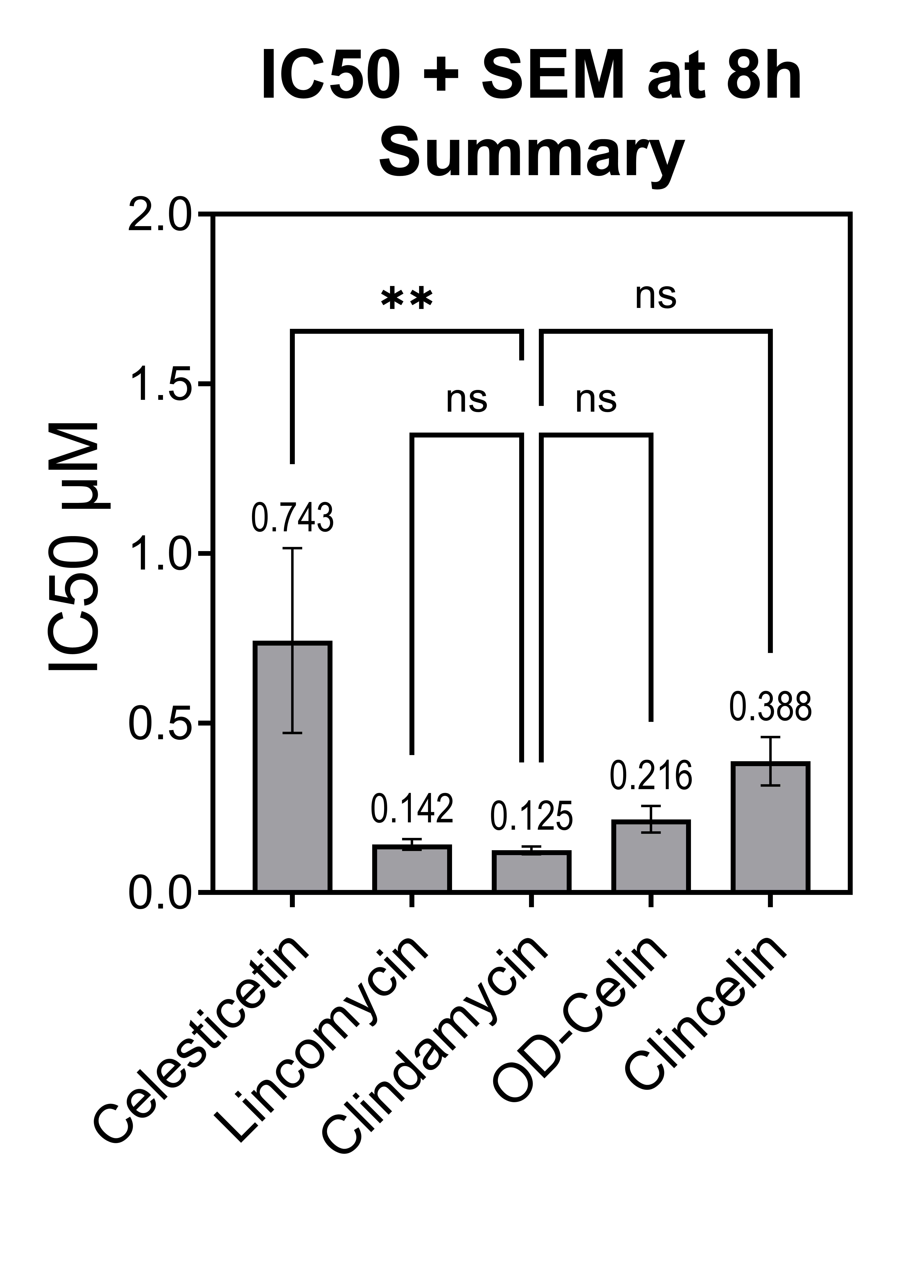
4. One-way Anova followed by Tukey's multiple comparisons test:

Tukey's multiple comparisons test |  | Mean Diff. | 95.00% CI of diff. | Below threshold? | Summary | Adjusted P Value
Celesticetin vs. Lincomycin |  | 0.6009 | 0.1222 to 1.080 | Yes | ** | 0.008003
Celesticetin vs. Clindamycin |  | 0.6183 | 0.1396 to 1.097 | Yes | ** | 0.006051
Celesticetin vs. OD-Celin |  | 0.527 | 0.04829 to 1.006 | Yes | * | 0.025002
Celesticetin vs. Clincelin |  | 0.3552 | -0.1235 to 0.8339 | No | ns | 0.228586
Lincomycin vs. Clindamycin |  | 0.0174 | -0.4451 to 0.4799 | No | ns | 0.999967
Lincomycin vs. OD-Celin |  | -0.07388 | -0.5364 to 0.3886 | No | ns | 0.990367
Lincomycin vs. Clincelin |  | -0.2457 | -0.7082 to 0.2168 | No | ns | 0.55092
Clindamycin vs. OD-Celin |  | -0.09128 | -0.5538 to 0.3712 | No | ns | 0.978783
Clindamycin vs. Clincelin |  | -0.2631 | -0.7256 to 0.1994 | No | ns | 0.484322
OD-Celin vs. Clincelin |  | -0.1718 | -0.6343 to 0.2907 | No | ns | 0.82049

ExDataFig. 6c
Quantification conducted according to manual available at https://www.yorku.ca/yisheng/Internal/Protocols/ImageJ.pdf

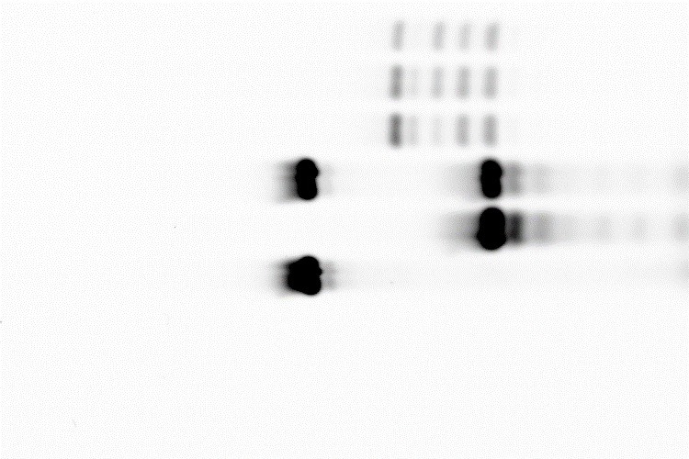
JE2
NE1858 (A2058meth)
NE1858 (A2058meth)+ERY
26 nt
18 nt
26+18 nt
Marker
REPETITION 1
 | JE2 |  | ROI 1 |  |  |  |  |  |  |  | ROI 2 |  |  |  |  |  |  | ROI 3
 |  |  | Position nr1 |  |  |  | Position nr2 |  |  |  | Position nr1 |  |  |  | Position nr2 |  |  | Position nr1 |  |  | Position nr2
 |  |  | Mean |  | Substract background | Ratio | Mean |  | Substract background | Ratio | Mean |  | Substract background | Ratio | Mean | Substract background | Ratio | Mean | Substract background | Ratio | Mean | Substract background | Ratio
 |  | 22 nt | 64.575 |  | 60.320 | 2.576016399 | 64.575 |  | 60.579 | 2.5748714243 | 56.981 |  | 53.937 | 2.0905003682 | 56.949 | 53.647 | 2.0686769753 | 56.257 | 52.741 | 2.2618149069 | 55.286 | 51.829 | 2.1986594833
 |  | 20 nt | 14.359 |  | 10.104 | 0.43149982918 | 14.612 |  | 10.616 | 0.45122625069 | 12.982 |  | 9.938 | 0.38517886904 | 13.059 | 9.757 | 0.37623876914 | 12.714 | 9.198 | 0.39445921606 | 12.801 | 9.344 | 0.3963856955
 |  | 18 nt | 40.309 |  | 36.054 | 1.5397164332 | 40.461 |  | 36.465 | 1.5499213669 | 35.719 |  | 32.675 | 1.266423782 | 35.530 | 32.228 | 1.2427409093 | 34.738 | 31.222 | 1.338965606 | 34.738 | 31.281 | 1.3269842617
 |  | bg below 18 | 4.255 |  | 0.000 | 0 | 3.996 |  | 0.000 | 0 | 3.044 |  | 0.000 | 0 | 3.302 | 0.000 | 0 | 3.516 | 0.000 | 0 | 3.457 | 0 | 0
 |  | full load | 26.430 |  | 23.416 | 1 | 26.463 |  | 23.527 | 1 | 28.583 |  | 25.801 | 1 | 28.583 | 25.933 | 1 | 26.301 | 23.318 | 1 | 26.321 | 23.573 | 1
 |  | bg full load ROI | 3.014 |  |  |  | 2.936 |  | 0.000 |  | 2.782 |  |  |  | 2.650 |  |  | 2.983 |  |  | 2.748

 | NE1858 |  | ROI 1 |  |  |  |  |  |  |  | ROI 2 |  |  |  |  |  |  | ROI 3
 |  |  | Position nr1 |  |  |  | Position nr2 |  |  |  | Position nr1 |  |  |  | Position nr2 |  |  | Position nr1 |  |  | Position nr2
 |  |  | Mean |  | Substract background | Ratio | Mean |  | Substract background | Ratio | Mean |  | Substract background | Ratio | Mean | Substract background | Ratio | Mean | Substract background | Ratio | Mean | Substract background | Ratio
 |  | 22 nt | 46.516 |  | 42.999 | 2.0838906659 | 46.516 |  | 42.934 | 2.0727044511 | 40.955 |  | 38.160 | 1.6850657953 | 41.399 | 38.098 | 1.6859014072 | 40.872 | 37.628 | 1.84288373 | 40.665 | 37.224 | 1.7981740013
 |  | 20 nt | 25.197 |  | 21.680 | 1.0506930309 | 25.238 |  | 21.656 | 1.0454764893 | 22.361 |  | 19.566 | 0.86399364126 | 22.259 | 18.958 | 0.83892379857 | 22.019 | 18.775 | 0.91953178568 | 21.978 | 18.537 | 0.89546398725
 |  | 18 nt | 33.098 |  | 29.581 | 1.4336047301 | 32.722 |  | 29.140 | 1.4067780245 | 29.220 |  | 26.425 | 1.1668727369 | 29.220 | 25.919 | 1.146959908 | 28.684 | 25.440 | 1.2459594475 | 28.709 | 25.268 | 1.2206173615
 |  | bg below 18 | 3.517 |  | 0.000 | 0 | 3.582 |  | 0.000 | 0 | 2.795 |  | 0.000 | 0 | 3.301 | 0.000 | 0 | 3.244 | 0.000 | 0 | 3.441 | 0 | 0
 |  | full load | 23.497 |  | 20.634 | 1 | 23.433 |  | 20.714 | 1 | 25.315 |  | 22.646 | 1 | 25.290 | 22.598 | 1 | 23.350 | 20.418 | 1 | 23.352 | 20.701 | 1
 |  | bg full load ROI | 2.863 |  |  |  | 2.719 |  |  |  | 2.669 |  |  |  | 2.692 |  |  | 2.932 |  |  | 2.651

 | NE1858 +ERY |  | ROI 1 |  |  |  |  |  |  |  | ROI 2 |  |  |  |  |  |  | ROI 3
 |  |  | Position nr1 |  |  |  | Position nr2 |  |  |  | Position nr1 |  |  |  | Position nr2 |  |  | Position nr1 |  |  | Position nr2
 |  |  | Mean |  | Substract background | Ratio | Mean |  | Substract background | Ratio | Mean |  | Substract background | Ratio | Mean | Substract background | Ratio | Mean | Substract background | Ratio | Mean | Substract background | Ratio
 |  | 22 nt | 24.590 |  | 21.692 | 1.701600251 | 24.627 |  | 21.714 | 1.6850845879 | 21.440 |  | 18.870 | 1.3385826772 | 21.573 | 18.832 | 1.3261971831 | 21.231 | 18.471 | 1.4573930882 | 21.169 | 18.535 | 1.4561238118
 |  | 20 nt | 22.027 |  | 19.129 | 1.5005491057 | 22.115 |  | 19.202 | 1.4901443427 | 19.317 |  | 16.747 | 1.1879832588 | 19.474 | 16.733 | 1.1783802817 | 19.134 | 16.374 | 1.2919362474 | 19.166 | 16.532 | 1.298766596
 |  | 18 nt | 26.368 |  | 23.470 | 1.8410731095 | 26.487 |  | 23.574 | 1.8294272854 | 23.223 |  | 20.653 | 1.4650634887 | 23.208 | 20.467 | 1.4413380282 | 22.691 | 19.931 | 1.5725895534 | 22.826 | 20.192 | 1.5862990023
 |  | bg below 18 | 2.898 |  | 0.000 | 0 | 2.913 |  | 0.000 | 0 | 2.570 |  | 0.000 | 0 | 2.741 | 0.000 | 0 | 2.760 | 0.000 | 0 | 2.634 | 0 | 0
 |  | full load | 15.208 |  | 12.748 | 1 | 15.226 |  | 12.886 | 1 | 16.399 |  | 14.097 | 1 | 16.443 | 14.200 | 1 | 15.184 | 12.674 | 1 | 15.125 | 12.729 | 1
 |  | bg full load ROI | 2.460 |  |  |  | 2.340 |  |  |  | 2.302 |  |  |  | 2.243 |  |  | 2.510 |  |  | 2.396

 |  |  |  |  |  | ROI1 |  | ROI2 |  | ROI3 |  |  | AVG
 |  |  |  |  |  | 1 | 2 | 1 | 2 | 1 | 2 |  |  |  |  | % non-meth | % meth
 |  | JE2 | 20 nt to full (bg substracted) |  |  | 0.43149982918 | 0.45122625069 | 0.38517886904 | 0.37623876914 | 0.39445921606 | 0.3963856955 |  | 0.40583143827 |  | 1 | 100 | 0 | JE2
 |  | NE1858 | 20 nt to full (bg substracted) |  |  | 1.0506930309 | 1.0454764893 | 0.86399364126 | 0.83892379857 | 0.91953178568 | 0.89546398725 |  | 0.9356804555 |  | 2.3055888905 | 43.372866867 | 56.627133133 | NE1858
 |  | NE1858 +ERY | 20 nt to full (bg substracted) |  |  | 1.5005491057 | 1.4901443427 | 1.1879832588 | 1.1783802817 | 1.2919362474 | 1.298766596 |  | 1.3246266387 |  | 3.2639823183 | 30.63742087 | 69.36257913 | NE1858 +ERY
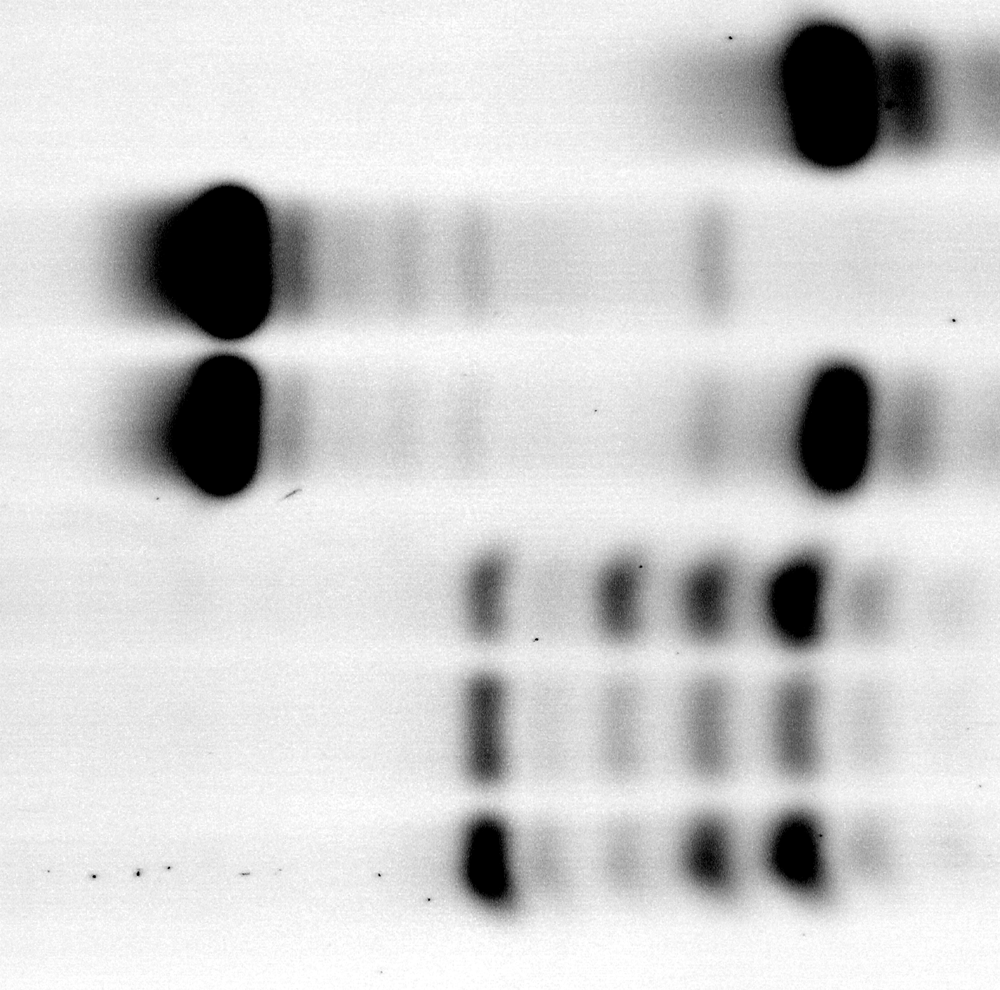
JE2
NE1858 (A2058meth)
NE1858 (A2058meth)+ERY
26 nt
18 nt
26+18 nt
Marker

REPETITION 2
 | JE2 |  | ROI 1 |  |  |  |  |  |  |  | ROI 2 |  |  |  |  |  |  | ROI 3
 |  |  | Position nr1 |  |  |  | Position nr2 |  |  |  | Position nr1 |  |  |  | Position nr2 |  |  | Position nr1 |  |  | Position nr2
 |  |  | Mean |  | Substract background | Ratio | Mean |  | Substract background | Ratio | Mean |  | Substract background | Ratio | Mean | Substract background | Ratio | Mean | Substract background | Ratio | Mean | Substract background | Ratio
 |  | 22 nt | 152.910 |  | 131.117 | 1.7954346278 | 152.671 |  | 130.747 | 1.8192658763 | 130.599 |  | 111.982 | 1.5998342762 | 130.291 | 110.589 | 1.583144845 | 126.406 | 107.732 | 1.7050788978 | 125.623 | 108.004 | 1.7542799597
 |  | 20 nt | 42.790 |  | 20.997 | 0.2875198554 | 42.628 |  | 20.704 | 0.28808370902 | 38.463 |  | 19.846 | 0.28353048746 | 38.704 | 19.002 | 0.27202450826 | 37.049 | 18.375 | 0.2908218983 | 36.362 | 18.743 | 0.30443751421
 |  | 18 nt | 148.981 |  | 127.188 | 1.7416333461 | 148.640 |  | 126.716 | 1.7631769355 | 127.460 |  | 108.843 | 1.5549888565 | 127.577 | 107.875 | 1.5442923813 | 123.384 | 104.710 | 1.6572495766 | 121.722 | 104.103 | 1.6909170646
 |  | bg below 18 | 21.793 |  | 0.000 | 0 | 21.924 |  | 0.000 | 0 | 18.617 |  | 0.000 | 0 | 19.702 | 0.000 | 0 | 18.674 | 0.000 | 0 | 17.619 | 0 | 0
 |  | full load | 88.878 |  | 73.028 | 1 | 87.932 |  | 71.868 | 1 | 88.348 |  | 69.996 | 1 | 88.283 | 69.854 | 1 | 78.693 | 63.183 | 1 | 77.949 | 61.566 | 1
 |  | bg full load ROI | 15.850 |  | 0.000 | 0 | 16.064 |  | 0.000 |  | 18.352 |  |  |  | 18.429 |  |  | 15.510 |  |  | 16.383

 | NE1858 |  | ROI 1 |  |  |  |  |  |  |  | ROI 2 |  |  |  |  |  |  | ROI 3
 |  |  | Position nr1 |  |  |  | Position nr2 |  |  |  | Position nr1 |  |  |  | Position nr2 |  |  | Position nr1 |  |  | Position nr2
 |  |  | Mean |  | Substract background | Ratio | Mean |  | Substract background | Ratio | Mean |  | Substract background | Ratio | Mean | Substract background | Ratio | Mean | Substract background | Ratio | Mean | Substract background | Ratio
 |  | 22 nt | 112.558 |  | 91.890 | 1.8912466298 | 113.003 |  | 92.837 | 1.9147176505 | 99.204 |  | 79.778 | 1.640341318 | 99.033 | 78.476 | 1.6149983536 | 97.248 | 77.624 | 1.7947745665 | 97.248 | 78.184 | 1.8296358701
 |  | 20 nt | 52.740 |  | 32.072 | 0.6600942639 | 52.696 |  | 32.530 | 0.67091531576 | 47.806 |  | 28.380 | 0.58353037936 | 47.830 | 27.273 | 0.56126522884 | 46.781 | 27.157 | 0.62790751445 | 46.54 | 27.476 | 0.64298418047
 |  | 18 nt | 97.899 |  | 77.231 | 1.589540412 | 97.456 |  | 77.290 | 1.5940683909 | 87.453 |  | 68.027 | 1.3987251979 | 87.266 | 66.709 | 1.3728391505 | 86.102 | 66.478 | 1.5370635838 | 87.117 | 68.053 | 1.5925535898
 |  | bg below 18 | 20.668 |  | 0.000 | 0 | 20.166 |  | 0.000 | 0 | 19.426 |  | 0.000 | 0 | 20.557 | 0.000 | 0 | 19.624 | 0.000 | 0 | 19.064 | 0 | 0
 |  | full load | 67.501 |  | 48.587 | 1 | 67.335 |  | 48.486 | 1 | 67.570 |  | 48.635 | 1 | 67.479 | 48.592 | 1 | 61.557 | 43.250 | 1 | 61.308 | 42.732 | 1
 |  | bg full load ROI | 18.914 |  | 0.000 | 0 | 18.849 |  | 0.000 | 0 | 18.935 |  |  |  | 18.887 |  |  | 18.307 |  |  | 18.576

 | NE1858 +ERY |  | ROI 1 |  |  |  |  |  |  |  | ROI 2 |  |  |  |  |  |  | ROI 3
 |  |  | Position nr1 |  |  |  | Position nr2 |  |  |  | Position nr1 |  |  |  | Position nr2 |  |  | Position nr1 |  |  | Position nr2
 |  |  | Mean |  | Substract background | Ratio | Mean |  | Substract background | Ratio | Mean |  | Substract background | Ratio | Mean | Substract background | Ratio | Mean | Substract background | Ratio | Mean | Substract background | Ratio
 |  | 22 nt | 85.214 |  | 56.246 | 0.80688012854 | 85.109 |  | 56.876 | 0.82165816732 | 74.345 |  | 48.090 | 0.69059107358 | 75.063 | 47.317 | 0.67372422827 | 72.862 | 44.704 | 0.74283815221 | 72.215 | 46.678 | 0.77120576281
 |  | 20 nt | 99.984 |  | 71.016 | 1.0187639869 | 100.387 |  | 72.154 | 1.0423715346 | 87.319 |  | 61.064 | 0.87690275145 | 87.319 | 59.573 | 0.84823157535 | 85.278 | 57.120 | 0.94915254237 | 85.33 | 59.793 | 0.98788950203
 |  | 18 nt | 171.220 |  | 142.252 | 2.0406839961 | 171.036 |  | 142.803 | 2.0630011124 | 149.309 |  | 123.054 | 1.7671032225 | 149.007 | 121.261 | 1.7265776284 | 144.729 | 116.571 | 1.9370388833 | 146.654 | 121.117 | 2.0010739186
 |  | bg below 18 | 28.968 |  | 0.000 | 0 | 28.233 |  | 0.000 | 0 | 26.255 |  | 0.000 | 0 | 27.746 | 0.000 | 0 | 28.158 | 0.000 | 0 | 25.537 | 0 | 0
 |  | full load | 92.581 |  | 69.708 | 1 | 92.035 |  | 69.221 | 1 | 92.308 |  | 69.636 | 1 | 92.766 | 70.232 | 1 | 82.392 | 60.180 | 1 | 82.773 | 60.526 | 1
 |  | bg full load ROI | 22.873 |  | 0.000 | 0 | 22.814 |  | 0.000 | 0 | 22.672 |  |  |  | 22.534 |  |  | 22.212 |  |  | 22.247

 |  |  |  |  |  | ROI1 |  | ROI2 |  | ROI3 |  |  | AVG
 |  |  |  |  |  | 1 | 2 | 1 | 2 | 1 | 2 |  |  |  |  | % non-meth | % meth
 |  | JE2 | 20 nt to full (bg substracted) |  |  | 0.2875198554 | 0.28808370902 | 0.28353048746 | 0.27202450826 | 0.2908218983 | 0.30443751421 |  | 0.28773632877 |  | 1 | 100 | 0 | JE2
 |  | NE1858 | 20 nt to full (bg substracted) |  |  | 0.6600942639 | 0.67091531576 | 0.58353037936 | 0.56126522884 | 0.62790751445 | 0.64298418047 |  | 0.62444948046 |  | 2.1702142483 | 46.078399899 | 53.921600101 | NE1858
 |  | NE1858 +ERY | 20 nt to full (bg substracted) |  |  | 1.0187639869 | 1.0423715346 | 0.87690275145 | 0.84823157535 | 0.94915254237 | 0.98788950203 |  | 0.95388531546 |  | 3.3151368808 | 30.164666979 | 69.835333021 | NE1858 +ERY

JE2
NE1858 (A2058meth)
NE1858 (A2058meth)+ERY
18 nt
26 nt
26+18 nt
Marker
REPETITION 3
 | JE2 |  | ROI 1 |  |  |  |  |  |  |  | ROI 2 |  |  |  |  |  |  | ROI 3
 |  |  | Position nr1 |  |  |  | Position nr2 |  |  |  | Position nr1 |  |  |  | Position nr2 |  |  | Position nr1 |  |  | Position nr2
 |  |  | Mean |  | Substract background | Ratio | Mean |  | Substract background | Ratio | Mean |  | Substract background | Ratio | Mean | Substract background | Ratio | Mean | Substract background | Ratio | Mean | Substract background | Ratio
 |  | 22 nt | 1976.925 |  | 1132.046 | 0.54606803577 | 1981.363 |  | 1063.429 | 0.5163775698 | 2224.261 |  | 1305.024 | 0.56909864282 | 2230.435 | 1294.112 | 0.56751333146 | 2125.276 | 1247.152 | 0.5668808309 | 2129.437 | 1256.097 | 0.56338588504
 |  | 20 nt | 1286.157 |  | 441.278 | 0.21286044091 | 1308.156 |  | 390.222 | 0.18948316065 | 1351.332 |  | 432.095 | 0.18842923814 | 1405.914 | 469.591 | 0.20593206217 | 1286.714 | 408.590 | 0.18572061681 | 1267.113 | 393.773 | 0.17661546052
 |  | 18 nt | 6335.671 |  | 5490.792 | 2.6486079208 | 6323.593 |  | 5405.659 | 2.624868287 | 7301.054 |  | 6381.817 | 2.7830012271 | 7211.576 | 6275.253 | 2.7519177133 | 6855.096 | 5976.972 | 2.7167745821 | 6889.144 | 6015.804 | 2.6982144379
 |  | bg below 18 | 844.879 |  | 0.000 | 0 | 917.934 |  | 0.000 | 0 | 919.237 |  | 0.000 | 0 | 936.323 | 0.000 | 0 | 878.124 | 0.000 | 0 | 873.34 | 0 | 0
 |  | full load | 2800.496 |  | 2073.086 | 1 | 2789.217 |  | 2059.402 | 1 | 3032.164 |  | 2293.142 | 1 | 3022.170 | 2280.320 | 1 | 2963.563 | 2200.025 | 1 | 2969.758 | 2229.55 | 1
 |  | bg full load ROI | 727.410 |  | 0.000 | 0 | 729.815 |  | 0.000 |  | 739.022 |  |  |  | 741.850 |  |  | 763.538 |  |  | 740.208

 | NE1858 |  | ROI 1 |  |  |  |  |  |  |  | ROI 2 |  |  |  |  |  |  | ROI 3
 |  |  | Position nr1 |  |  |  | Position nr2 |  |  |  | Position nr1 |  |  |  | Position nr2 |  |  | Position nr1 |  |  | Position nr2
 |  |  | Mean |  | Substract background | Ratio | Mean |  | Substract background | Ratio | Mean |  | Substract background | Ratio | Mean | Substract background | Ratio | Mean | Substract background | Ratio | Mean | Substract background | Ratio
 |  | 22 nt | 3518.288 |  | 2710.282 | 1.4727608349 | 3520.273 |  | 2699.118 | 1.4620490542 | 4041.770 |  | 3183.795 | 1.5588010364 | 4052.229 | 3229.604 | 1.584656291 | 3833.540 | 3002.346 | 1.5081390945 | 3833.54 | 3001.949 | 1.5018831393
 |  | 20 nt | 2087.381 |  | 1279.375 | 0.69520935209 | 2108.405 |  | 1287.250 | 0.69727320001 | 2318.100 |  | 1460.125 | 0.71488408119 | 2292.892 | 1470.267 | 0.7214097614 | 2150.452 | 1319.258 | 0.66268996495 | 2196.781 | 1365.19 | 0.68300821997
 |  | 18 nt | 2217.225 |  | 1409.219 | 0.7657662749 | 2216.727 |  | 1395.572 | 0.75594869239 | 2421.027 |  | 1563.052 | 0.76527762546 | 2440.963 | 1618.338 | 0.79406313986 | 2353.822 | 1522.628 | 0.7648468275 | 2347.818 | 1516.227 | 0.75857243632
 |  | bg below 18 | 808.006 |  | 0.000 | 0 | 821.155 |  | 0.000 | 0 | 857.975 |  | 0.000 | 0 | 822.625 | 0.000 | 0 | 831.194 | 0.000 | 0 | 831.591 | 0 | 0
 |  | full load | 2519.952 |  | 1840.273 | 1 | 2521.815 |  | 1846.120 | 1 | 2719.778 |  | 2042.464 | 1 | 2720.469 | 2038.047 | 1 | 2676.968 | 1990.762 | 1 | 2676.968 | 1998.79 | 1
 |  | bg full load ROI | 679.679 |  | 0.000 | 0 | 675.695 |  | 0.000 | 0 | 677.314 |  |  |  | 682.422 |  |  | 686.206 |  |  | 678.178

 | NE1858 +ERY |  | ROI 1 |  |  |  |  |  |  |  | ROI 2 |  |  |  |  |  |  | ROI 3
 |  |  | Position nr1 |  |  |  | Position nr2 |  |  |  | Position nr1 |  |  |  | Position nr2 |  |  | Position nr1 |  |  | Position nr2
 |  |  | Mean |  | Substract background | Ratio | Mean |  | Substract background | Ratio | Mean |  | Substract background | Ratio | Mean | Substract background | Ratio | Mean | Substract background | Ratio | Mean | Substract background | Ratio
 |  | 22 nt | 1769.356 |  | 817.217 | 0.5047531165 | 1757.218 |  | 1032.680 | 0.63615032584 | 1955.267 |  | 1047.746 | 0.57279264199 | 1954.413 | 1049.951 | 0.57546665673 | 1884.994 | 1027.379 | 0.57703851982 | 1874.255 | 1015.119 | 0.5667930588
 |  | 20 nt | 2256.421 |  | 1304.282 | 0.80558823947 | 2286.826 |  | 1562.288 | 0.96239882661 | 2488.493 |  | 1580.972 | 0.86430215795 | 2544.144 | 1639.682 | 0.89869176622 | 2404.033 | 1546.418 | 0.86856238423 | 2390.247 | 1531.111 | 0.85489788591
 |  | 18 nt | 3385.840 |  | 2433.701 | 1.5031725532 | 3354.922 |  | 2630.384 | 1.6203660754 | 3859.166 |  | 2951.645 | 1.6136358791 | 3849.535 | 2945.073 | 1.6141622925 | 3649.117 | 2791.502 | 1.5678772704 | 3649.939 | 2790.803 | 1.5582486082
 |  | bg below 18 | 952.139 |  | 0.000 | 0 | 724.538 |  | 0.000 | 0 | 907.521 |  | 0.000 | 0 | 904.462 | 0.000 | 0 | 857.615 | 0.000 | 0 | 859.136 | 0 | 0
 |  | full load | 2334.710 |  | 1619.043 | 1 | 2336.042 |  | 1623.327 | 1 | 2540.239 |  | 1829.189 | 1 | 2540.239 | 1824.521 | 1 | 2497.944 | 1780.434 | 1 | 2494.057 | 1790.987 | 1
 |  | bg full load ROI | 715.667 |  | 0.000 | 0 | 712.715 |  | 0.000 | 0 | 711.050 |  |  |  | 715.718 |  |  | 717.510 |  |  | 703.07

 |  |  |  |  |  | ROI1 |  | ROI2 |  | ROI3 |  |  | AVG
 |  |  |  |  |  | 1 | 2 | 1 | 2 | 1 | 2 |  |  |  |  | % non-meth | % meth
 |  | JE2 | 20 nt to full (bg substracted) |  |  | 0.21286044091 | 0.18948316065 | 0.18842923814 | 0.20593206217 | 0.18572061681 | 0.17661546052 |  | 0.19317349653 |  | 1 | 100 | 0 | JE2
 |  | NE1858 | 20 to full (bg substracted) |  |  | 0.69520935209 | 0.69727320001 | 0.71488408119 | 0.7214097614 | 0.66268996495 | 0.68300821997 |  | 0.69574576327 |  | 3.6016626285 | 27.764954777 | 72.235045223 | NE1858
 |  | NE1858 +ERY | 20 nt to full (bg substracted) |  |  | 0.80558823947 | 0.96239882661 | 0.86430215795 | 0.89869176622 | 0.86856238423 | 0.85489788591 |  | 0.87574021007 |  | 4.5334387263 | 22.058310708 | 77.941689292 | NE1858 +ERY

 |  |  | REPETITION 1 |  | REPETITION 2 |  | REPETITION 3 |  |  | AVG |  | ST DEV

 |  |  | % non-meth | % meth | % non-meth | % meth | % non-meth | % meth |  | % non-meth | % meth | % non-meth | % meth
 |  | JE2 | 100 | 0 | 100 | 0 | 100 | 0 |  | 100 | 0 | 0 | 0
 |  | NE1858 | 43.372866867 | 56.627133133 | 46.078399899 | 53.921600101 | 27.764954777 | 72.235045223 |  | 39.072073847 | 60.927926153 | 8.0712734852 | 8.0712734852
 |  | NE1858 +ERY | 30.63742087 | 69.36257913 | 30.164666979 | 69.835333021 | 22.058310708 | 77.941689292 |  | 27.620132853 | 72.379867147 | 3.9375350357 | 3.9375350357

 |  |  |  |  |  |  |  |  |  | Plot made in R v.4.3.2

